载体说明
Ø 产品介绍
TRC shRNA文库包含12万个人源及8万个小鼠的shRNA克隆，骨架为慢病毒骨架，与通用包装系统兼容，包装病毒稳转后可实现目的基因的长效干扰，我们的每一个克隆发货前均经过酶切&测序双鉴定，确保您收到的产品正确无误。
Ø 载体说明PLKO.1

PTSB-SH系统质粒可根据客户需求切换选择不同荧光及不同抗性，U6 启动子启动表达shRNA，PGK启动子启动表达报告基因，目的序列由AgeI/EcoRI插入，该系统所有质粒基本骨架及shRNA表达框完全一致。

Ø shRNA序列设计
1. 靶点选择
根据基因信息从shRNA Library (TRC)选择siRNA target序列，或者根据基因信息我们代为设计，也可自行提供序列。
2. shRNA引物设计
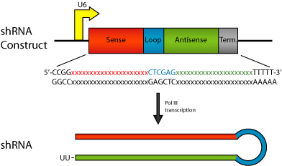
Forward oligo:
5’ CCGG—21bp sense—CTCGAG—21bp antisense—TTTTTG 3’
Reverse oligo:
5’ AATTCAAAAA—21bp sense—CTCGAG—21bp antisense 3’
For example, if the target sequence is
AATGCCTACGTTAAGCTATAC ，the oligos would be:
Forward oligo:
5’ CCGG AATGCCTACGTTAAGCTATAC CTCGAG GTATAGCTTAACGTAGGCATT TTTTTG 3’
Reverse oligo:
5’ AATTCAAAAA AATGCCTACGTTAAGCTATAC CTCGAG GTATAGCTTAACGTAGGCATT 3’

Ø 质粒构建及鉴
1.引物合成
引物由擎科生物合成PAGE胶纯化的oligo序列，分别稀释至100uM
2．载体线性化
载体用AgeI/EcoRI 双酶切，酶切步骤见附录，酶切体系如下。
20ul酶切体系 37度1小时
4ul 载体（500 ng/ul）
1ul AgeI
1ul EcoRI
2ul 10×buffer
12 ul H2O
1.2.3酶切完成后胶回收（见附录）
注：本实验室所用载体均为大批量切胶回收保存，此图可能会多次使用，请勿用于文章发表。
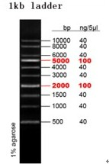 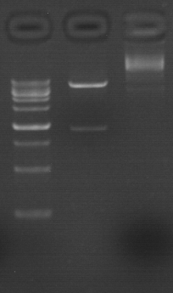

Lane 1：DNA Marker ；Lane 2: Plasmid Digested with AgeI/EcoRI ；Lane 3: Plasmid
3. shRNA退火双链
目的片断shRNA利用3’和5’的单链退火获得：
体系： 20ul
10 X Buffer：
100mM Tris-cl pH7.5
1M NaCl
10mM EDTA
shDNA-R / shDNA-F：
H2O：

退火程序：
95°C 5min
75°C 5min
55°C 5min
35°C 5min
15°C 5min

4.载体连接

处理好的目的片段shRNA与载体连接反应体系：
1ul 稀释退火引物
100-200ng 线性化载体
2ul buffer
1ul T4酶
Xul H20
20ul volume
以上连接液在22℃ 30min。
5.载体转化
转化 (感受态细胞:T1),具体步骤见附录转化部分。
抗性: Amp; 37℃，培养过夜
6.酶切鉴定
转化后的shRNA平板挑菌, 37℃ 250转/分钟摇菌14小时，批量抽提质粒使用XhoI单酶切鉴定。

注： shRNA克隆均已通过酶切鉴定，由于批量处理图片过于繁琐，不提供鉴定原图，此图请勿用于文章发表。
7.测序鉴定
酶切鉴定阳性的克隆载体重组正确，测序验证通过即可包装发货。

注： 擎科生物生产的每个shRNA克隆均已通过测序鉴定，存在于报告的测序文件中，此图为示例图请勿用于文章发表。

